问题
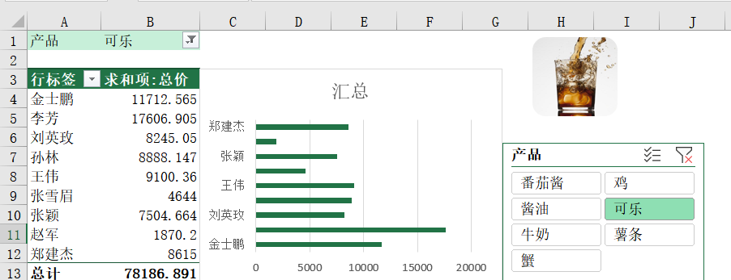
 |  | 课后小练习

任务：
 | 使用数据表数据创建数据透视表，根据销售人员统计销量并创建条形图。
 | 插入“产品”切片器，点击切片器按钮后可展示商品数据。完成效果见下图。

